Лист1
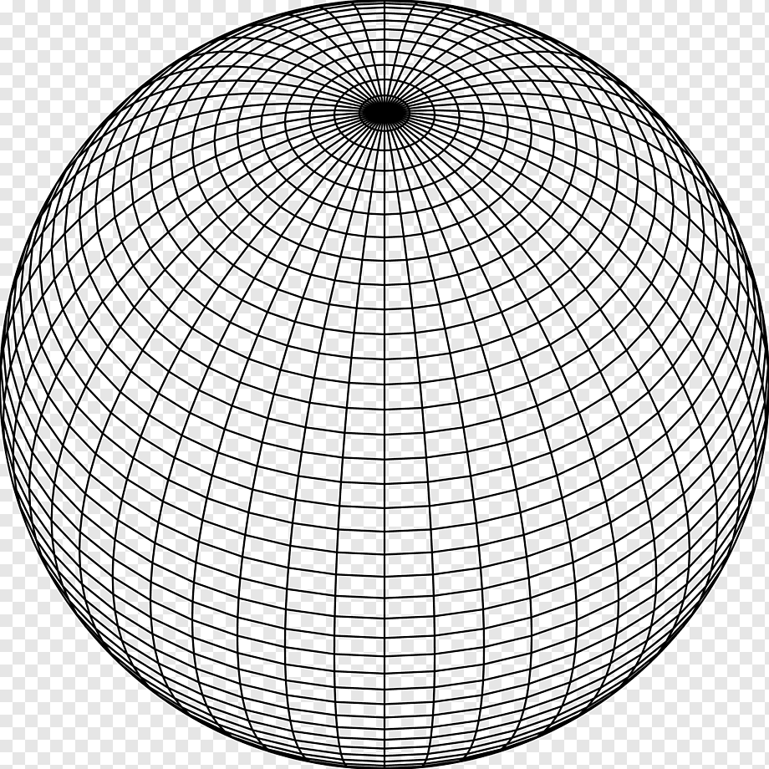
Время сохранения: | 45039.857631
Тип построения | Линейный
Плотность | 39
Слои | 20
Радиус | 7

